Sheet1
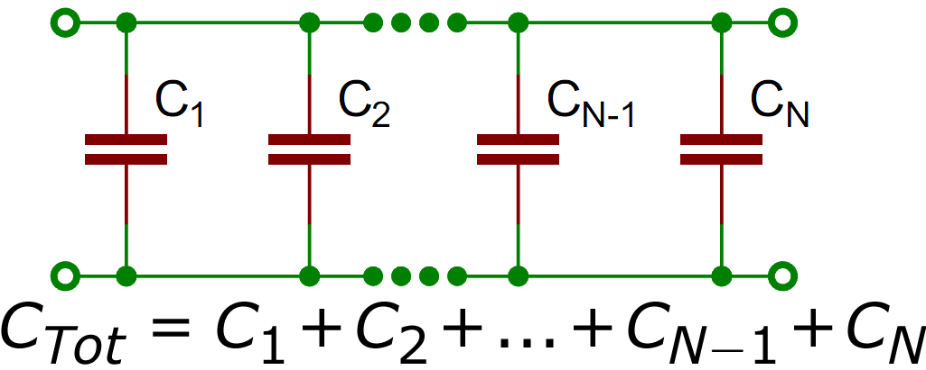
ბრტყელი კონდენსატორები და დიელექტრიკის დიელექტრიკული შეღწევადობა ამოცანა N SD-1

მონაცემები |  | ჰაერი |  |  | დიელექტრიკი
დიელექტრიკის სისქე | 4.5 მმ | d (მმ) | C (nF) | ε0 | d (მმ) | C (nF) | ε0
მულტიმეტრის ფონი | 0.004 nf | 1 | 0.256 | 0.0099289841892 | 5.5 | 0.134 | 0.028584614638
ფიფიტრბის ფართობი | 81π | 5 | 0.047 | 0.0091144972049 | 10.5 | 0.043 | 0.017511470162
$$C= \frac{ε_{0}S}{d}$$
 |  | 10 | 0.028 | 0.010859826457 | 15.5 | 0.027 | 0.016231562044
 |  | 15 | 0.021 | 0.012217304764 | 20.5 | 0.020 | 0.01590188874
 |  | 20 | 0.017 | 0.013186932126 | 25.5 | 0.017 | 0.016813338461
 |  | 25 | 0.015 | 0.014544410433 | 30.5 | 0.014 | 0.016561235347
 |  | 30 | 0.013 | 0.015126186851
ტევადობის(C) დამოკიდებულება მანძილზე(d)

